0SETS EJECUTIVOS
CODIGO | IMAGEN | PRODUCTO | COLOR | STOCK FINAL | DESCRIPCIÓN
SET-3 |  | LIBRETA + LAPICERO | AZUL | 2 | LIBRETA + LAPICERO METALICO
 |  |  | NEGRO | 0
 |  |  | ROJO | 264
 |  |  | VERDE | 426
SET-4 | 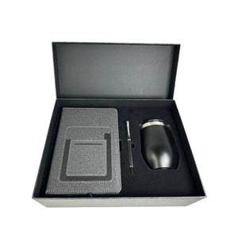 | LIBRETA+TERMO+LAPICERO | NEGRO | 242 | SET DE EJECUTIVO Incluye: caja + libreta texturizada con bolsillo + mug térmico de acero inoxidable ( 320 ml) + lapicero metálico tinta líquida negra.
SET-5 | 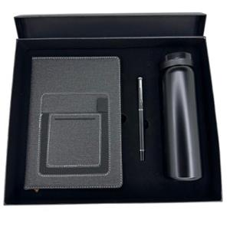 | TERMO + LIBRETA + LAPICERO | NEGRO | 402 | TERMO + LIBRETA + LAPICERO Thermo capacidad: 300-350 ML APROX
SET-6 | 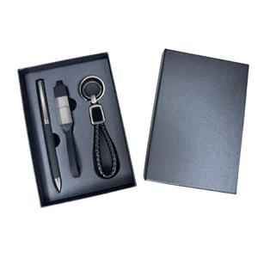 | SET EJECUTIVO | NEGRO | 2782 | SET EJECUTIVO Contiene: Lapicero de metal +cable multipuerto + llavero

1LAPICEROS PLASTICOS
*Nota
Pedido mínimo de 100 uds.
CODIGO | IMAGEN | PRODUCTO | COLOR | STOCK FINAL | DESCRIPCIÓN
3111 |  | LAPICERO PLASTICO | AMARILLO | 27 | Descripción: Lapicero plástico Color de tinta: Azul
 |  |  | AZUL | 2
 |  |  | FUCSIA CLARO | 0
 |  |  | NARANJA | 18053
 |  |  | NEGRO | 5
 |  |  | ROJO | 0
 |  |  | TURQUESA | 574
 |  |  | VERDE CLARO | 0
 |  |  | VERDE OSCURO | 14836
3111E |  | LAPICERO PLASTICO | AMARILLO | 0 | Lapicero plástico Tinta: azul
 |  |  | AZUL | 57
 |  |  | BLANCO | 57
 |  |  | FUCSIA | 3
 |  |  | MORADO | 0
 |  |  | NARANJA | 16435
 |  |  | NEGRO | 17007
 |  |  | ROJO | 0
 |  |  | TURQUESA | 4736
 |  |  | VERDE CLARO | 19
 |  |  | VERDE HOJA | 13
 |  |  | VERDE OSCURO | 26746
3115 |  | LAPICERO PLASTICO | AMARILLO | 4 | Descripción: Lapicero plástico Color de tinta: Azul.
 |  |  | AZUL | 9
 |  |  | FUCSIA | 3
 |  |  | MORADO | 0
 |  |  | NARANJA | 23547
 |  |  | NEGRO | 7
 |  |  | ROJO | 0
 |  |  | TURQUESA | 99
 |  |  | VERDE CLARO | 0
 |  |  | VERDE OSCURO | 9
3115E |  | LAPICEROS PLASTICOS | AMARILLO | 0 | Descripción: Lapiceros plasticos Color de tinta: Azul.
 |  |  | AZUL | 18
 |  |  | BLANCO | 18
 |  |  | FUCSIA OSCURO | 0
 |  |  | NARANJA | 0
 |  |  | NEGRO | 38151
 |  |  | ROJO | 2
 |  |  | TURQUESA | 13
 |  |  | VERDE CLARO | 6
 |  |  | VERDE OSCURO | 0
666 |  | LAPICERO PLASTICO | AMARILLO | 0 | Descripción: Lapicero plástico Color de tinta: Azul.
 |  |  | AZUL | 4234
 |  |  | LILA | 6089
 |  |  | NARANJA | 17044
 |  |  | NEGRO | 15703
 |  |  | ROJO | 13
 |  |  | TURQUESA | 11297
 |  |  | VERDE CLARO | 18764
 |  |  | VERDE OSCURO | 5550
667 |  | LAPICERO PLASTICO | AMARILLO | 39 | Descripción: Lapicero plástico Color de tinta: Azul.
 |  |  | AZUL | 7632
 |  |  | BLANCO | -100
 |  |  | LILA | 0
 |  |  | NARANJA | 3108
 |  |  | NEGRO | 25125
 |  |  | ROJO | 0
 |  |  | TURQUESA | 9085
 |  |  | VERDE CLARO | 22807
 |  |  | VERDE OSCURO | 21934
088C |  | LAPICERO PLASTICO | AMARILLO | 395 | Lapiceros plásticos Color de tinta: Azul
 |  |  | AZUL | 945
 |  |  | FUCSIA | 7
 |  |  | MORADO | 19869
 |  |  | NARANJA | 368
 |  |  | NEGRO | 33
 |  |  | ROJO | 7
 |  |  | TURQUESA | 2
 |  |  | VERDE CLARO | 429
 |  |  | VERDE OSCURO | 74
098C |  | LAPICERO PLASTICO | AMARILLO | 49 | Descripción: Lapicero plástico Color de tinta : Azul
 |  |  | AZUL | 48
 |  |  | FUCSIA | 9
 |  |  | MORADO | 7119
 |  |  | NARANJA | 22185
 |  |  | NEGRO | 23057
 |  |  | ROJO | 6
 |  |  | TURQUESA | 5
 |  |  | VERDE CLARO | 27052
 |  |  | VERDE OSCURO | 19965
6715C |  | LAPICERO PLASTICO | AMARILLO | 0 | Descripción: Lapicero plástico Color de tinta: Azul
 |  |  | AZUL | 0
 |  |  | MORADO | 2191
 |  |  | NARANJA | 8799
 |  |  | NEGRO | 16669
 |  |  | ROJO | 4389
 |  |  | VERDE | 0
098D |  | LAPICERO PLASTICO | AMARILLO | 8 | Descripción: Lapicero plástico Color de tinta: Azul
 |  |  | AZUL | 164
 |  |  | BLANCO | 2638
 |  |  | FUCSIA | 2946
 |  |  | NARANJA | 11461
 |  |  | NEGRO | 10314
 |  |  | ROJO | 13
 |  |  | TURQUESA | 7325
 |  |  | VERDE OSCURO | 12289
635C |  | LAPICERO PLASTICO | AMARILLO | 52499 | Descripción: Lapiceros plásticos Color de tinta: Azul
 |  |  | AZUL | 44735
 |  |  | CELESTE | 24738
 |  |  | FUCSIA | 8966
 |  |  | MORADO | 24491
 |  |  | NARANJA | 31758
 |  |  | NEGRO | 3
 |  |  | ROJO | 47
 |  |  | VERDE | 26108
 |  |  | VERDE LIMON | 34279
635D |  | LAPICERO PLASTICO | AZUL | 34653 | Descripción: Lapiceros plasticos Color de tinta: Azul.
 |  |  | BLANCO | 14591
 |  |  | NEGRO | 19052
 |  |  | ROJO | 24716
 |  |  | TURQUESA OSCURO | 622
 |  |  | VERDE | 18404

 |  |  | AZUL | 236
 |  |  | FUCSIA | 4054
 |  |  | LILA | 24
 |  |  | NARANJA | 3095
 |  |  | NEGRO | 603
 |  |  | ROJO | 140
 |  |  | VERDE OSCURO | 4580
086C |  | LAPICERO PLASTICO | AMARILLO | 147 | Descripción: Lapicero plástico Color de tinta: Azul.
 |  |  | AZUL | 38
 |  |  | LILA | 11308
 |  |  | NARANJA | 7210
 |  |  | NEGRO | 733
 |  |  | ROJO | 4
 |  |  | TURQUESA | 22697
 |  |  | VERDE OSCURO | 51
2125B |  | LAPICERO PLASTICO | AMARILLO | 25352 | Descripción: Lapicero plástico Color de tinta: Azul.
 |  |  | AZUL | 1
 |  |  | BLANCO CON GOMA TRANSPARENTE | 12
 |  |  | BLANCO SOLIDO | 20830
 |  |  | FUCSIA | 18649
 |  |  | MORADO | 9322
 |  |  | NARANJA | 13327
 |  |  | NEGRO | 19136
 |  |  | ROJO | 15668
 |  |  | TURQUESA | 27
 |  |  | VERDE | 23411
2125N |  | LAPICERO PLASTICO | AZUL | 0 | Descripción: Lapicero plástico Color de Tinta: Azul.
 |  |  | LILA | 15668
 |  |  | NARANJA | 19293
 |  |  | NEGRO | 5037
 |  |  | PLATA | 12767
 |  |  | ROJO | 10608
 |  |  | VERDE | 14770
2126N |  | LAPICERO PLASTICO | AMARILLO | 33334 | Descripción: Lapicero plástico Color de Tinta: Azul.
 |  |  | AZUL | 18104
 |  |  | BLANCO | 16354
 |  |  | CELESTE | 17924
 |  |  | FUCSIA | 23367
 |  |  | MORADO | 26683
 |  |  | NARANJA | 6332
 |  |  | NEGRO | 7548
 |  |  | ROJO | 27406
 |  |  | TURQUESA | 3400
 |  |  | VERDE | 35677
N402 |  | LAPICERO PLASTICO | AZUL | 3394 | Descripción: Lapicero plástico retráctil de color traslúcido, con goma antideslizante en la base. Color de tinta: Azul
 |  |  | BLANCO | 40
 |  |  | FUCSIA | 10754
 |  |  | MORADO | 10120
 |  |  | NARANJA | 39817
 |  |  | NEGRO | 17192
 |  |  | ROJO | 2329
 |  |  | TURQUESA | 19708
 |  |  | VERDE OSCURO | 12
6919 |  | LAPICERO PLASTICO EN OFERTA | AZUL | 49 | Lapicero plásticos Tinta: azul
 |  |  | FUCSIA | 184
 |  |  | NARANJA | 595
 |  |  | NEGRO | 9237
 |  |  | ROJO | 5
 |  |  | TURQUESA | 0
 |  |  | VERDE | 819
138B |  | LAPICERO PLASTICO | AMARILLO | 2660 | Descripción: Lapiceros plásticos Color de tinta: Azul
 |  |  | AZUL | 57
 |  |  | BLANCO | 13
 |  |  | FUCSIA | 0
 |  |  | NARANJA | 13454
 |  |  | NEGRO | 0
 |  |  | ROJO | 1218
 |  |  | TURQUESA | 17
 |  |  | VERDE OSCURO | 12069
8501 |  | LAPICERO PLASTICO | AZUL | 3192 | LAPICERO PLASTICO
 |  |  | MORADO | 3691
 |  |  | NEGRO | 9888
 |  |  | PLATA | 8836
 |  |  | ROJO | 3488
 |  |  | VERDE | 4994
8609 |  | LAPICERO PLASTICO - EN OFERTA | AZUL | 2043 | Descripción: Lapiceros plásticos con touch y portacelular/ limpiapantalla Color de tinta: Azul
 |  |  | DORADO | 9843
 |  |  | NEGRO | 0
 |  |  | PLATA | 0
 |  |  | ROJO | 0
 |  |  | VERDE | 2

 |  |  | NARANJA | 4597
 |  |  | NEGRO | 3705
 |  |  | PLATA | 8562
 |  |  | ROJO | 7259
 |  |  | VERDE | 3410
2125BT |  | LAPICERO PLASTICO | AZUL | 18679 | Descripción: Lapiceros plásticos con touch Color de tinta: Azul
 |  |  | LILA | 5866
 |  |  | NARANJA | 6354
 |  |  | NEGRO | 4794
 |  |  | ROJO | 3777
 |  |  | TURQUESA | 9800
 |  |  | VERDE | 8988

 |  |  | NARANJA | 5356
 |  |  | NEGRO | 13423
 |  |  | PLATA | 2932
 |  |  | ROJO | 6866
 |  |  | VERDE | 89
2126T |  | LAPICERO PLASTICO CON TOUCH | AZUL | 10369 | Descripción: Lapiceros plásticos Color de tinta: Azul
 |  |  | NARANJA | 7634
 |  |  | NEGRO | 8712
 |  |  | ROJO | 4
 |  |  | TURQUESA | 1191
 |  |  | VERDE | 2586
2128T |  | LAPICERO PLASTICO | AZUL | 11446 | Descripción: Lapiceros plásticos con touch Color de tinta: Azul
 |  |  | BLANCO | 3
 |  |  | DORADO | 6331
 |  |  | NEGRO | 3
 |  |  | PLATA | 14591
 |  |  | ROJO | 4429
 |  |  | TURQUESA | 23271
 |  |  | VERDE | 23083
6818E |  | LAPICERO PLASTICO | AZUL | 4978 | LAPICERO PLASTICO + FUNCION GIRATORIA DESESTRESANTE Empaque: bolsita transparente individual IMAGEN REFERENCIAL
 |  |  | BLANCO | 10640
 |  |  | NEGRO | 22807
 |  |  | ROJO | 9996
 |  |  | VERDE OSCURO | 6987
830 |  | LAPICERO PLASTICO | AZUL | 0 | Lapicero plástico
 |  |  | GUINDA | 3013
 |  |  | NEGRO | 17863
 |  |  | PLATA | 58
 |  |  | VERDE | 2390

 |  |  | BLANCO | 3928
 |  |  | DORADO | 7572
 |  |  | GRIS | 27257
 |  |  | NEGRO | 0
 |  |  | PLATA | 18942
 |  |  | ROJO | 33077
 |  |  | TURQUESA | 10011
 |  |  | VERDE | 7698
106A |  | LAPICERO PLASTICO | AZUL | 0 | Descripción: Lapiceros plásticos Color de tinta: Azul
 |  |  | DORADO | 9491
 |  |  | NARANJA | 22
 |  |  | NEGRO | 4987
 |  |  | ROJO | 396
 |  |  | VERDE | 9673

 |  |  | DORADO | 9081
 |  |  | NARANJA | 4
 |  |  | NEGRO | 5546
 |  |  | PLATA | 10426
 |  |  | ROJO | 5082
 |  |  | VERDE | 9700
116B |  | LAPICERO PLASTICO | AZUL | 563 | Descripción: Lapiceros plásticos Color de tinta: Azul
 |  |  | DORADO | 1112
 |  |  | NARANJA | 3486
 |  |  | NEGRO | 8744
 |  |  | PLATA | 7627
 |  |  | ROJO | 96
 |  |  | VERDE | 3926

 |  |  | MORADO | 2318
 |  |  | NARANJA | 11992
 |  |  | NEGRO | 20004
 |  |  | ROJO | 343
 |  |  | TURQUESA | 13536
 |  |  | VERDE | 22160
186C |  | LAPICERO PLASTICO | AZUL | 9839 | Descripción: Lapiceros plásticos Color de tinta: Azul
 |  |  | NEGRO | 7108
 |  |  | PLATA | 4305
 |  |  | ROJO | 9416
 |  |  | VERDE | 9501

 |  |  | BLANCO | 8826
 |  |  | DORADO | 5713
 |  |  | GRIS | 3213
 |  |  | NEGRO | 17474
 |  |  | PLATA | 2745
 |  |  | ROJO | 3269
 |  |  | VERDE | 2761
SC030 |  | LAPICERO PLASTICO | AZUL | 4653 | Descripción: Lapiceros plásticos touch con portacelular Color de tinta: Azul
 |  |  | DORADO | 4876
 |  |  | MORADO | 4258
 |  |  | NEGRO | 15587
 |  |  | PLATA | 20330
 |  |  | ROJO | 14464
 |  |  | TURQUESA | 3464
 |  |  | VERDE | 7131
7403 |  | LAPICERO PLASTICO COLGANTE GIRATORIO | AZUL | 12813 | Descripción: Lapiceros plásticos colgante Color de tinta: Azul
 |  |  | BLANCO | 860
 |  |  | NARANJA | 10382
 |  |  | NEGRO | 6
 |  |  | ROJO | 8
 |  |  | TURQUESA | 33339
 |  |  | VERDE OSCURO | 3139
2125R |  | LAPICERO PLASTICO CON RESALTADOR | AMARILLO | 4438 | Descripción: Lapicero plástico con resaltador Color de tinta: Azul
 |  |  | AZUL | 67
 |  |  | NARANJA | 1089
 |  |  | ROJO | 8942
 |  |  | VERDE | 4304

 |  |  | AZUL | 11228
 |  |  | BLANCO SOLIDO | 6062
 |  |  | MORADO | 2074
 |  |  | NARANJA | 3640
 |  |  | NEGRO | 0
 |  |  | ROJO | 1598
 |  |  | ROSADO | 4290
 |  |  | TURQUESA | 7
 |  |  | VERDE | 0
807 |  | LAPICERO PLASTICO CON RESALTADOR | AZUL | 6891 | Descripción: Lapicero plástico con resaltador Color de tinta: Azul
 |  |  | BLANCO | 17386
 |  |  | GUINDA | 9586
 |  |  | NEGRO | 4712
 |  |  | PLATA | 14211

 |  |  | NEGRO | 2816
 |  |  | PLATA | 394
8336 |  | LAPICERO PLASTICO | AZUL | 9001 | Lapicero plástico 3 cargas tinta: azul, rojo y negro
 |  |  | BLANCO | 9996
 |  |  | GUINDA | 5000
 |  |  | MORADO | 660
 |  |  | NARANJA | 232
 |  |  | NEGRO | 757
 |  |  | PLATA | 6056
 |  |  | VERDE | 1864
8556 |  | LAPICERO PLASTICO | AZUL | 0 | Descripción: Lapiceros plásticos con 3 cargas Color de tinta: Azul, negro y rojo
 |  |  | GUINDA | 0
 |  |  | NEGRO | 1
 |  |  | PLATA | 2
 |  |  | VERDE | 938
611 |  | LAPICERO CON BASE DE PLASTICO | AZUL | 1518 | Descripción: Lapicero con base en forma de patitas, con adhesivo para fijar en cualquier superficie. Color de tinta:Azul
 |  |  | NARANJA | 2539
 |  |  | NEGRO | 3687
 |  |  | ROJO | 13
 |  |  | VERDE | 4023

2LAPICEROS ECOLOGICOS
*Nota
Pedido mínimo de 100 uds.
CODIGO | IMAGEN | PRODUCTO | COLOR | STOCK FINAL | DESCRIPCIÓN
923 |  | LAPICERO ECOLOGICO | AMARILLO | 40871 | Lapiceros ecológicos Tinta azul
 |  |  | AZUL | 0
 |  |  | FUCSIA | 9953
 |  |  | MORADO | 28859
 |  |  | NARANJA | 24889
 |  |  | NEGRO | 1
 |  |  | ROJO | 10319
 |  |  | TURQUESA | 36071
 |  |  | VERDE CLARO | 21571
 |  |  | VERDE OSCURO | 116
925N |  | LAPICERO ECOLOGICO | AMARILLO | 18439 | Descripción :Lapiceros ecológicos Color de tinta: Azul
 |  |  | AZUL | 37
 |  |  | BLANCO | 19479
 |  |  | FUCSIA | 9
 |  |  | LILA | 9009
 |  |  | NARANJA | 11425
 |  |  | NEGRO | 17728
 |  |  | ROJO | 39392
 |  |  | TURQUESA | 16487
 |  |  | VERDE CLARO | 20862
 |  |  | VERDE OSCURO | 22539
926NN |  | LAPICERO ECOLOGICO | AZUL | 15599 | Descripción: Lapiceros ecológicos Color de tinta: Azul
 |  |  | NEGRO | 7690
 |  |  | ROJO | 6735
 |  |  | VERDE OSCURO | 3181
700F |  | LAPICERO FIBRA DE TRIGO | AZUL | 2394 | LAPICERO FIBRA DE TRIGO
 |  |  | NARANJA | 605
 |  |  | NATURAL | 87
 |  |  | ROJO | 3825
 |  |  | VERDE | 0

891 |  | LAPICERO ECOLOGICO | AMARILLO | 23730 | Descripción :Lapiceros ecológicos gruesos Color de tinta: Azul
 |  |  | AZUL | 0
 |  |  | MORADO | 12061
 |  |  | NARANJA | 8845
 |  |  | NEGRO | 18963
 |  |  | ROJO | 12807
 |  |  | TURQUESA | 35
 |  |  | VERDE CLARO | 7354
 |  |  | VERDE OSCURO | 12832
892 |  | LAPICERO ECOLOGICO | AZUL | 8372 | Descripción :Lapiceros ecológicos gruesos Color de tinta: Azul
 |  |  | BLANCO | 18136
 |  |  | NEGRO | 28708
 |  |  | ROJO | 7132
 |  |  | TURQUESA | 22784
 |  |  | VERDE OSCURO | 0
2126F | 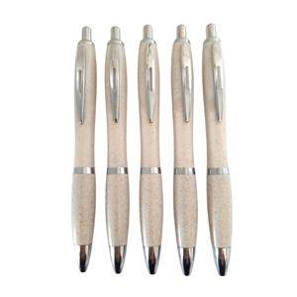 | LAPICERO PLASTICO | NATURAL | 22747 | Descripción :Lapicero fibra de trigo Color de tinta: Azul
929 |  | LAPICERO ECOLOGICO | AMARILLO | 17815 | Descripción :Lapiceros ecológicos con resaltador Color de tinta: Azul
 |  |  | AZUL | 8045
 |  |  | ROJO | 12793
 |  |  | VERDE OSCURO | 13031
919F | 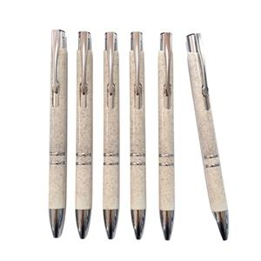 | LAPICERO PLASTICO | NATURAL | 495 | Descripción :Lapicero fibra de trigo Color de tinta: Azul
1118T |  | LAPICERO PLASTICO | AZUL | 60 | Lapiceros plástico /bambú con touch Tinta: azul
 |  |  | BLANCO | 41
 |  |  | DORADO | 3
 |  |  | NEGRO | 2
 |  |  | PLATA | 13646
 |  |  | ROJO | 9
 |  |  | VERDE | 3301
790 |  | LAPICERO BAMBOO | AZUL | 228 | Descripción :Lapiceros ecológicos - Bamboo Color de tinta: Azul
 |  |  | LILA | 7450
 |  |  | NEGRO | 8791
 |  |  | PLATA | 14137
 |  |  | ROJO | 348
 |  |  | VERDE | 247

770 | 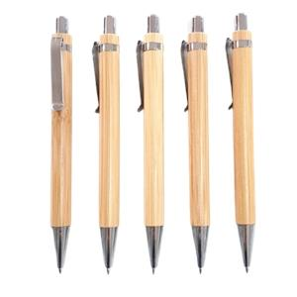 | LAPICERO BAMBOO | NATURAL | 9594 | Descripción :Lapiceros bamboo Color de tinta: Azul
780F |  | LAPICERO BAMBÚ FIBRA DE TRIGO C/TOUCH EN OFERTA | AZUL | 59 | Descripción: Lapicero de Bamboo touch + fibra de trigo + porta celular. Color de tinta: Azul
 |  |  | BLANCO | 0
 |  |  | GRIS | 3320
 |  |  | NEGRO | 1365
 |  |  | ROJO | 0
 |  |  | TURQUESA | 15
 |  |  | VERDE | 34
776 | 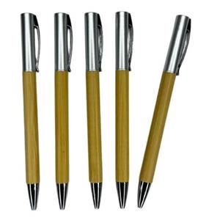 | LAPICERO BAMBÚ CON PLASTICO (INGRESO NUEVO) | NATURAL | 9379 | PRODUCTO NUEVO LAPICERO BAMBÚ CON PLASTICO Lapicero giratorio - Medida: 14.2 cm Presentacion: bolsita individual
785 |  | LAPICERO BAMBOO CON METAL | AZUL | 11 | LAPICERO METALICO CON BAMBÚ
 |  |  | NEGRO | 35
 |  |  | PLATA | 291
 |  |  | VERDE OSCURO | 2087
922 | 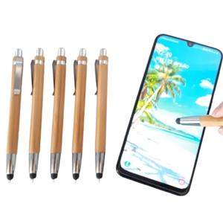 | LAPICERO BAMBOO CON TOUCH | NATURAL | 14116 | Descripción: Lapicero bamboo+touch Color de tinta: Azul
928T |  | LAPICERO BAMBOO CON TOUCH | AZUL | 312 | Descripción: Lapicero bamboo+touch de colores
 |  |  | GRIS | 804
 |  |  | NEGRO | 0
 |  |  | ROJO | 1352
 |  |  | VERDE | 1645

 |  |  | BLANCO | 3996
 |  |  | GRIS | 4841
 |  |  | NEGRO | 1746
 |  |  | ROJO | 4195
 |  |  | VERDE | 4496
753 | 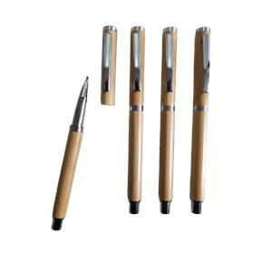 | LAPICERO BAMBOO TINTA LIQUIDA | NATURAL | 2950 | Lapicero Bamboo Tinta líquida negra Presentación: Bolsita individual

3LAPICEROS METALICOS
*Nota
Pedido mínimo de 100 uds.
CODIGO | IMAGEN | PRODUCTO | COLOR | STOCK FINAL | DESCRIPCIÓN
MT05 |  | LAPICERO METALICO | AZUL | 12 | Descripción: Lapicero metálico de sistema giratorio. Lapicero tinta seca, negro
 |  |  | BLANCO | 9564
 |  |  | DORADO | 0
 |  |  | NEGRO | 10417
 |  |  | PLATA | 5850
 |  |  | ROJO | 6
 |  |  | VERDE | 3548
947 |  | LAPICERO METALICO TINTA AZUL | AZUL | 28 | Lapiceros metálicos mate TINTA AZUL Empaque: bolsita transparente
 |  |  | BLANCO | 89
 |  |  | NEGRO | 2
 |  |  | PLATA | 46
 |  |  | ROJO | 35

 |  |  | BLANCO | 18
 |  |  | DORADO | 833
 |  |  | GRIS | 4589
 |  |  | NEGRO | 20
 |  |  | PLATA | 0
 |  |  | ROJO | 734
 |  |  | VERDE | 4755
M04-1 |  | LAPICERO METALICO TINTA AZUL | AZUL | 11 | Descripción: Lapicero metálico de sistema retráctil TINTA AZUL
 |  |  | GRIS | 7757
 |  |  | NEGRO | 1
 |  |  | PLATA | 401
 |  |  | ROJO | 977

 |  |  | BLANCO | 2226
 |  |  | DORADO | 0
 |  |  | GRIS | 2
 |  |  | NEGRO | 2
 |  |  | ROJO | 6702
 |  |  | VERDE | 6960
947T |  | LAPICERO METALICO TINTA AZUL | AZUL MATE | 22 | Lapicero metálico con touch mate TINTA AZUL Empaque: bolsita individual transparente
 |  |  | BLANCO MATE | 1555
 |  |  | GRIS MATE | 4581
 |  |  | NEGRO MATE | 7281
 |  |  | PLATA MATE | 11
MT08 |  | LAPICERO METALICO | AZUL | 4882 | Descripción: Lapicero metálico de sistema retráctil, con punta touch Tinta seca, negro
 |  |  | BLANCO | 265
 |  |  | DORADO | 12813
 |  |  | GRIS | 4607
 |  |  | NEGRO | 12665
 |  |  | PLATA | 3145
 |  |  | ROJO | 7393
 |  |  | VERDE | 3776
801 | 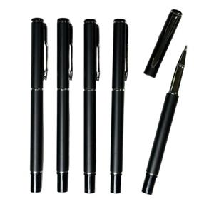 | LAPICERO METALICO | NEGRO PLATA MATE | 2160 | Lapicero metálico Tinta Líquida: Negro Presentación: LAPICERO NEGRO BRILLOSO CON DISEÑOS PLATA Presentación, bolsita transparente.
TS12 |  | LAPICERO METALICO CON TOUCH TINTA LIQUIDA | AZUL | 4448 | Descripción :Lapicero metálico con touch Tinta líquida color negro
 |  |  | DORADO | 4331
 |  |  | NEGRO | 2
 |  |  | PLATA | 4015
 |  |  | TURQUESA | 8092
 |  |  | VERDE | 6558

 |  |  | NEGRO MATE | 2696
BP106 |  | LAPICERO METALICO | AZUL | 2666 | Lapicero metálico Tinta: negra
 |  |  | NEGRO | 3204
 |  |  | PLATA | 2789
SR10 |  | LAPICERO METALICO | AZUL | 8308 | Descripción :Lapicero metálico con tapa Tinta líquida color negro
 |  |  | GRIS | 4407
 |  |  | NEGRO BRILLANTE | 13491
 |  |  | PLATA | 4526
MEC081 |  | LAPICERO METALICO (INGRESO NUEVO) | AZUL | 1865 | PRODUCTO NUEVO : LAPICERO METALICO Lapicero giratorio Tinta negra Empaque: bolsita individual Medida 13.8 cm
 |  |  | GUINDA | 1983
 |  |  | NEGRO | 2446
MS10 |  | LAPICERO METALICO | AZUL | 5778 | Descripción: Lapicero metálico, con tapa y goma antideslizante color negro en la punta. Tinta liquida color negro
 |  |  | GRIS | 8583
 |  |  | NEGRO | 4540
 |  |  | PLATA | 719
 |  |  | ROJO | 2139
804 |  | LAPICERO METALICO | AZUL | 3870 | Lapicero metálico Tinta liquida negra
 |  |  | NEGRO | 5
 |  |  | ROJO | 2694

ACCES. CELULAR Y PC
CODIGO | IMAGEN | PRODUCTO | COLOR | STOCK FINAL | DESCRIPCIÓN
LU02 |  | MINI LAMPARA USB | AZUL | 3400 | MINI LAMPARA USB Medida: largo 16.7 cm
 |  |  | BLANCO | 2590
 |  |  | LILA | 2799
 |  |  | NEGRO | 1
 |  |  | ROJO | 32
UT3678 | 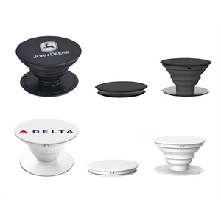 | POP SOCKET | BLANCO | 0 | Pop socket Presentación: bolsita plástica individual.
 |  |  | NEGRO | 4925
UT3933 |  | BOLSILLO PARA CELULAR | AZUL | 6 | BOLSILLO PARA CELULAR
 |  |  | BLANCO | 7358
 |  |  | LILA | 78
 |  |  | NEGRO | 3
 |  |  | ROJO | 30
AD04T |  | AUDIFONO TRIANGULO | AZUL | 943 | AUDIFONO TRIANGULO PARA PUBLICIDAD Tipo de conector: 3.5 mm
 |  |  | BLANCO | 7228
 |  |  | NEGRO | 2017
 |  |  | VERDE OSCURO | 3680
SJZ587 |  | PORTA CELULAR | AZUL | 4980 | PORTA CELULAR Empaque: bolsa individual
 |  |  | BLANCO | 9839
 |  |  | NEGRO | 7265
SJZ387 |  | PORTA CELULAR (EN OFERTA - REVISIÓN OBLIGATORIA) | BLANCO | 7200 | PORTA CELULAR - Es obligatorio revisar la mercadería antes del despacho. No se aceptarán devoluciones ni cambios una vez que la mercadería haya salido del almacén.
 |  |  | NEGRO | 5307
SJZ786 | 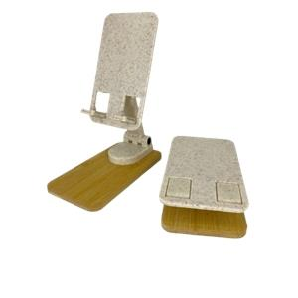 | PORTA CELULAR PLÁSTICO/BAMBU | NATURAL | 4737 | Porta celular plástico / bambú Presentación: Bolsita transparente individual
VTP-03 |  | VENTILADOR PORTATIL | AZUL | 0 | VENTILADOR PORTATIL DE MANO - NO INCLUYE PILA Presentación: Cajita blanco individual Medida: Alto 12.5 cm / Ancho 3.5 cm aproximadamente 5cm alto(área de impresión) Para uso colocarle pila Triple A
 |  |  | BLANCO | 0
 |  |  | ROSADO | 1182
 |  |  | TURQUESA | 1
 |  |  | VERDE | 2704

ART. ESCRITORIO
CODIGO | IMAGEN | PRODUCTO | COLOR | STOCK FINAL | DESCRIPCIÓN
WJRC01 |  | LAPICERO PLASTICO CON RESALTADOR (INGRESO NUEVO) | AMARILLO | 2463 | PRODUCTO NUEVO: LAPICERO PLASTICO CON TOUCH RESALTADOR REGLA Contiene: Lapicero tinta azul + touch + resaltador + regla de 9 cm + Portacelular Presentación: Bolsita transparente individual
 |  |  | AZUL | 2858
 |  |  | MORADO | -1
 |  |  | NARANJA | 1958
 |  |  | ROSADO | 0

BS288 | 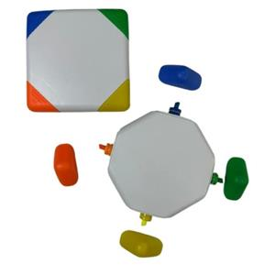 | RESALTADOR | VARIOS | 3059 | RESALTADOR Contiene 4 colores de resaltadores Presentación: bolsita transparente individual
PL10 | 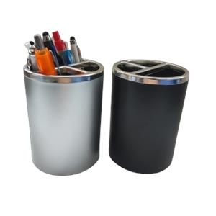 | PORTA LAPICEROS | NEGRO | 2658 | Porta lapiceros plástico 10.5 cm alto * 7.7cm diámetro de la base
 |  |  | PLATA | 2649
BS309 | 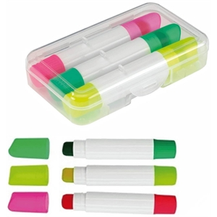 | RESALTADOR | BLANCO | 1651 | Resaltador crayola en estuche plástico transparente. Color de resaltadores: amarillo, verde y fucsia. Medidas 8.5 x 5 cm. Presentación: bolsita transparente.
AC001 |  | ALCANCIA CHANCHITO PVC | AMARILLO | 6358 | Descripción: Alcancía de PVC en forma de cerdito, nariz quitapón. Colores: Azul, rosado, verde, blanco y celeste. Empaque: Individual, en bolsita plástica transparente. Medidas: 8 de alto x 7.6 de ancho x 26 cm de circunferencia
 |  |  | AZUL | 4153
 |  |  | BLANCO/AZUL OSCURO | 590
 |  |  | CELESTE | 0
 |  |  | MORADO | 1809
 |  |  | NARANJA | 1439
 |  |  | NEGRO | 568
 |  |  | ROJO | 0
 |  |  | ROSADO | 529
 |  |  | VERDE | 4679
AC453 | 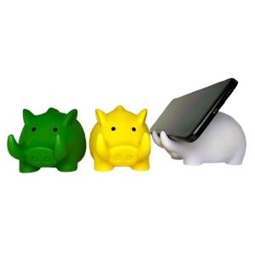 | ALCANCIA PLASTICA | AMARILLO | 1951 | Alcancía plástica de PVC + Porta celular en forma de jabalí. Medidas: 13 x 8 x 10 cm Empaque: Individual, en bolsita plástica transparente.
 |  |  | VERDE | 791
STZ01 | 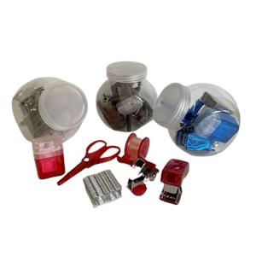 | SET DE MINI UTILES | NEGRO | 0 | SET DE ESCRITORIO: Envase de plástico transparente con tapa, contiene: -1 tajador -1 sacagrapas -1 engrapador -1 bolsa de grapas -1 tijera -1 cinta scotch
 |  |  | ROJO | 707
MP01 |  | MOUSE PAD | AZUL | 1382 | Mouse pad de silicona. Medidas: 23 x 19 cm. Presentación: bolsa plástica individual.
 |  |  | NEGRO | 6166
 |  |  | ROJO | 2280
MP02 | 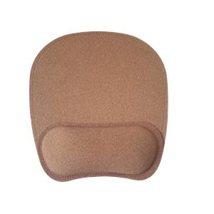 | MOUSE PAD | NATURAL | 2415 | Mousepad de corcho Medida: 23*19.5 cm Presentación: bolsa transparente

ART. MÉDICOS - ANTIESTRÉS
*Nota
Pedido mínimo de 100 uds.
CODIGO | IMAGEN | PRODUCTO | COLOR | STOCK FINAL | DESCRIPCIÓN
ZH001 |  | PELOTA ANTIESTRÉS | AMARILLO | 11383 | Pelota antiestres Diámetro: 6.3 cm Presentación: bolsa transparente x 50 unid.
 |  |  | AZUL | 0
 |  |  | BLANCO | 9
 |  |  | MORADO | 2
 |  |  | NARANJA | 0
 |  |  | NEGRO | 0
 |  |  | ROJO | 274
 |  |  | TURQUESA | 6
 |  |  | VERDE | 13535
ME003 | 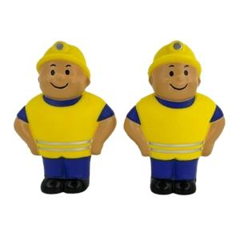 | MINERO ANTIESTRÉS | AMARILLO | 2263 | MINERO ANTIESTRES Medida: 10 cm x 7.5 de ancho
8111 |  | LAPICERO PLASTICO | AZUL | 4 | LAPICERO PLASTICO
 |  |  | ROJO | 1
 |  |  | ROSADO | 35
 |  |  | VERDE | 17362
8309 |  | LAPICERO PLASTICO | AMARILLO | 14482 | Lapicero plástico jeringa. Presentación: Bolsita plástica transparente.
 |  |  | AZUL | 13161
 |  |  | ROJO | 2326
 |  |  | TRANSPARENTE | 2732
 |  |  | VERDE | 4354
8310 | 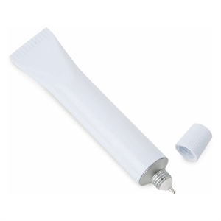 | LAPICERO PLASTICO | BLANCO | 15149 | Lapicero plástico chisguete Medidas: 11.8 x 2 cm Presentación: bolsita plástica individual.
8315 |  | RESALTADOR | AMARILLO | 6616 | Resaltador Jeringa. Presentación: Bolsita individual transparente.
 |  |  | AZUL | 0
 |  |  | ROSADO | 11985
 |  |  | VERDE | 10047
8312 | 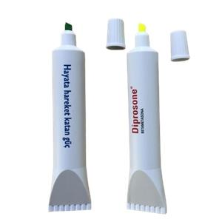 | RESALTADOR | AMARILLO | 4527 | Resaltador chisguete. Color de resaltador: amarillo. Medidas: 14 x 3 cm. Presentación: bolsita individual blanca.
 |  |  | VERDE | 4639
FA002 |  | LAPICERO PLASTICO CON ATOMIZADOR | AZUL | 1 | Descripción: Lapicero plástico colgante Color de tinta: Azul Capacidad: 5ml aprox
 |  |  | BLANCO | 0
 |  |  | ROJO | 1435
 |  |  | VERDE | 2357
MA26 | 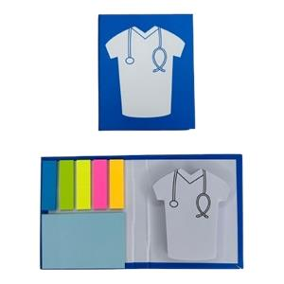 | PORTA NOTA | CELESTE | 3121 | PORTA NOTA MEDICO Contiene: 5 adhesivos post it + 1 portanota Medida: Largo 10.6 cm. Ancho 8.8 cm Empaque: Bolsa transparente individual
ED201H | 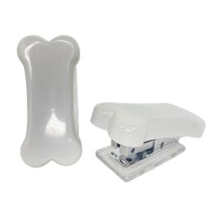 | MINI GRAPADOR | BLANCO | 2919 | Mini engrampador en forma de Hueso Empaque: Cajita blanca
ED202D | 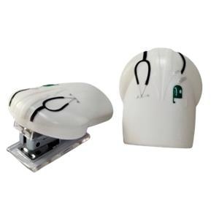 | MINI GRAPADOR | BLANCO | 1152 | Mini engrampador médico Medidas: 6.7 x 5.5 cm Presentación: bolsa plástica individual + cajita blanca.
DC301 | 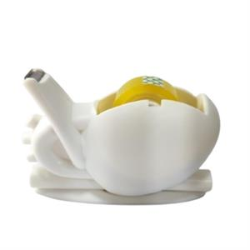 | DISPENSADOR DE CINTA EN OFERTA | BLANCO | 2937 | Dispensador de cinta corazón + cina adhesiva. Medidas 12.2 x 8 cm. Presentación: Bolsita plástica transparente + cajita blanca.
DC302D | 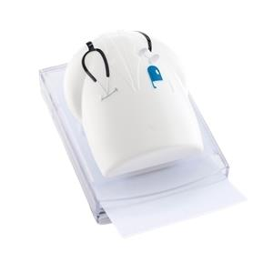 | DISPENSADOR DE PAPEL | BLANCO | 2584 | Porta notas en forma de camisa de médico. Medidas: 11.50 x 8 x 2.3 cm Presentación: bolsita transparente + cajita blanca.
DC303T | 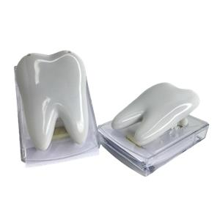 | DISPENSADOR PAPEL | BLANCO | 2366 | Dispensador de papel en forma de diente Empaque: Cajita blanca Medida total del diente: 10.5 cm largo * 7 cm aprox. zona de impresión: 5.5 cm * 4.5 cm
DC201 | 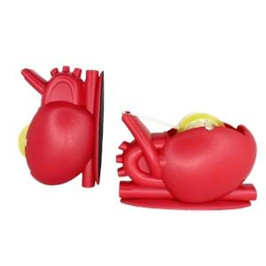 | DISPENSADOR DE CINTA ADHESIVA | ROJO | 2688 | Dispensador de cinta en forma de corazón Incluye una cinta pequeña Empaque: bolsita individual

LIBRETAS - POSITS
CODIGO | IMAGEN | PRODUCTO | COLOR | STOCK FINAL | DESCRIPCIÓN
BF556 |  | LIBRETA CON LAPICERO | AZUL | 8897 | Medidas: 14x 9 cm. Descripción: Libreta anillada de aprox. 70 hojas blancas rayadas; incluye 1 lapicero modelo 925n Presentación del producto: bolsita individual
 |  |  | NARANJA | 0
 |  |  | NEGRO | 8271
 |  |  | ROJO | 17439
 |  |  | VERDE OSCURO | 10212
BF9767 |  | LIBRETA CON LAPICERO | AZUL | 3144 | Medidas: 15 x 10 cm. Descripción: Libreta ecológica que contiene 6 tacos post it de diferentes colores, 70 hojas blancas y un lapicero ecológico. Presentación del producto: Individual, en bolsa plástica transparente.
 |  |  | NATURAL | 8586
 |  |  | NEGRO | 5690
 |  |  | ROJO | 8648
 |  |  | VERDE | 5018

 |  |  | NEGRO | 2
 |  |  | ROJO | 0
 |  |  | VERDE OSCURO | 207

 |  |  | NEGRO | 14946
 |  |  | ROJO | 8533
 |  |  | VERDE | 3160
BF902 |  | LIBRETA CON LAPICERO | AZUL | 1792 | Libreta ecológica con lapicero Medidas: 18 cm x 12.5 Hojas rayadas: 70 aprox Presentación del producto: bolsita individual
 |  |  | NEGRO | 5742
 |  |  | ROJO | 5053
 |  |  | VERDE | 4905
BF537 |  | LIBRETA CON LAPICERO | AZUL | 4 | Medidas: 10.5 cm de ancho x 14cm de largo aprox Libreta plastificada con lapicero plástico y post it 80 horas rayadas
 |  |  | NEGRO | 4031
 |  |  | ROJO | 267
 |  |  | VERDE | 1388
BF9012B |  | LIBRETA CON LAPICERO | AZUL | 2504 | LIBRETA ECOLOGICA CON BOLSILLO Medidas: 18 cm * 12.6 cm Contiene : bolsillo en la parte de la tapa , 1 lapicero ecológico , 70 hojas rayadas Empaque: Bolsita transparente individual
 |  |  | NEGRO | 1468
 |  |  | ROJO | 59
BFB903B |  | LIBRETA BAMBÚ CON LAPICERO EN OFERTA | AZUL | 0 | LIBRETA BAMBÚ CON LAPICERO Y POSITS Medidas: 18cm x 13 cm Empaque : bolsita individual
 |  |  | NEGRO | 10
 |  |  | ROJO | 168
 |  |  | VERDE | 2
BC907 |  | LIBRETA A5 | AZUL | 1 | Libreta de biocuero A5 con separador de hojas y liga para lapiceros Medidas: 21*14.8cm Hojas rayadas. Presentación: bolsita individual TAMAÑO A5
 |  |  | GRIS | 38
 |  |  | LILA | 4518
 |  |  | NARANJA | 2970
 |  |  | NEGRO | 25455
 |  |  | ROJO | 4217
 |  |  | VERDE OSCURO | 5245
BF909A |  | LIBRETA CON LAPICERO | AZUL | 0 | Medidas: 18 x 15.2cm 2 mm cubierta. Descripción: Libreta anillada de aprox. 70 hojas blancas rayadas, 25 hojas de notas adhesivas y banderas, bolígrafo ecológico. Presentación del producto: Individual, en bolsita plástica transparente.
 |  |  | NATURAL | 1406
 |  |  | NEGRO | 2736
 |  |  | ROJO | 7439
 |  |  | VERDE | 7324

 |  |  | NEGRO | 645
 |  |  | VERDE | 1936
BFP904 |  | LIBRETA CON LAPICERO | AZUL | 0 | Libreta portacelular tapa dura Medidas: 14 cm x 18 cm hojas rayadas blancas Empaque: bolsas transparentes individual
 |  |  | NEGRO | 55
 |  |  | ROJO | 1
 |  |  | VERDE | 1724
BC9071P |  | LIBRETA A5 | AZUL | 569 | LIBRETA DE TELA TEXTURIZADA A5 Portacelular /Tarjetero y portalapicero Hojas cremas rayadas Empaque: Bolsa transparente individual Medida: 21cm x 14.5 cm
 |  |  | NEGRO | 0
 |  |  | ROJO | 197
BC9079A |  | LIBRETA NUEVO INGRESO | AZUL | 2100 | LIBRETA DE BIOCUERO IMANTADA Contiene : 70 aprox de hojas rayadas + una tira de mini post it Presentación: Bolsita transparente
 |  |  | NEGRO | 4175
 |  |  | ROJO | 1687
BF608A | 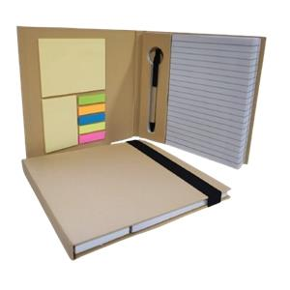 | LIBRETA CON LAPICERO | NATURAL | 592 | Libreta con lapicero y post it Medidas : 19 x 19 cm aprox Presentación: Bolsita individual transparente
CH2519 | 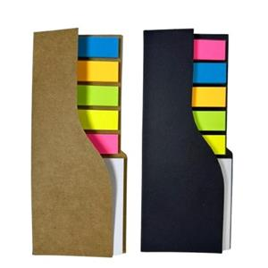 | MINI PORTA POSIT (INGRESO NUEVO) | NATURAL | 4157 | PRODUCTO NUEVO: MINI PORTA POST IT incluye: post it banderitas de 5 colores y hoja adhesiva cuadrada Presentación: bolsita transparente individual
 |  |  | NEGRO | 4036
CH2535 |  | MINI PORTANOTAS | AZUL | 7566 | MINI PORTANOTAS Presentación: bolsitas individuales Medidas: 8.1 * 8.1 cm aprox
 |  |  | BLANCO | 235
 |  |  | NATURAL | 9113
 |  |  | NEGRO | 6304
 |  |  | ROJO | 1867

 |  |  | NEGRO | 3785
 |  |  | BLANCO | 8302
BF106 | 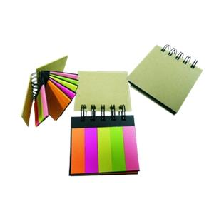 | PORTA NOTAS | NATURAL | 167 | SET DE POSIT ECOLÓGICO (COLORES VARIADOS) MEDIDAS: 8X8CM Post it: 20 hojas por color
KA12 | 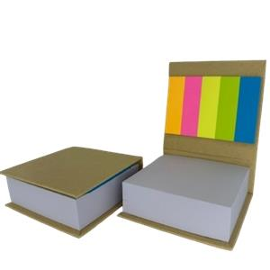 | PORTA NOTA | NATURAL | 968 | Porta nota ecológico Contiene: 250 hojas blancas aprox y 5 banderillas post-it de colores. Medidas: 8 cm ancho x 8 cm largo x 3cm alto Presentación: bolsa individual transparente.
BF15-100 | 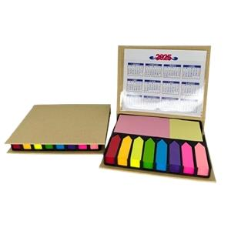 | PORTA NOTAS EN OFERTA | NATURAL | 2123 | PORTA NOTAS Empaque: Cajita individual Medidas: 12.5 X 10 CM aprox
BX02 | 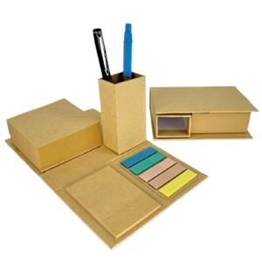 | PORTA NOTAS EN OFERTA | NATURAL | 6612 | Portanota + portalapicero ecológico Medida: Largo 12.5 cm. Ancho 8.5 cm. Abierto 20.6 cm Empaque: bolsita transparente individual
BF101 |  | PORTA NOTAS | AZUL | 736 | Medidas: 9 x 9 x 9cm, 2mm cubierta (Aprox.) Descripción: Cubo ecológico, 500 hojas notas 5C, 50 hojas de notas adhesivas amarillas, 25 hojas 5C banderas adhesivas. Presentación del producto: Individual, en cajita.
 |  |  | NATURAL | 3250
 |  |  | NEGRO | 3399
 |  |  | ROJO | 3143
CH2515 | 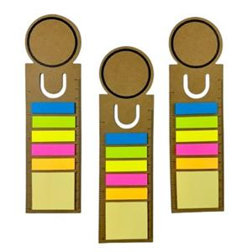 | SEPARADOR DE LIBRO CON POSIT | NATURAL | 1515 | SEPARADOR DE LIBRO CON POST IT incluye: post it banderitas de 5 colores y hoja adhesiva cuadrada+ regla de 14 cm. Presentación: bolsita transparente individual
CH2520 | 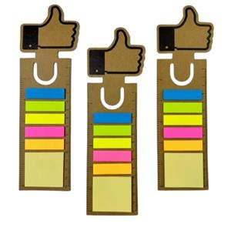 | SEPARADOR DE LIBRO CON POSIT | NATURAL | 10035 | SEPARADOR DE LIBRO CON POST IT incluye: post it banderitas de 5 colores y hoja adhesiva cuadrada+ regla de 14 cm. Presentación: bolsita transparente individual

LLAVEROS - HERRAMIETAS
CODIGO | IMAGEN | PRODUCTO | COLOR | STOCK FINAL | DESCRIPCIÓN
UT3612N |  | LLAVERO DESTAPADOR | AZUL | 2771 | Llavero destapador metálico Medida: 6.8 cm aprox (no incluye argolla) y 8 cm incluyendo argolla área de imp: 5 cm aprox Empaque: bolsa individual
 |  |  | NEGRO | 5990
 |  |  | PLATA | 7
CA9 | 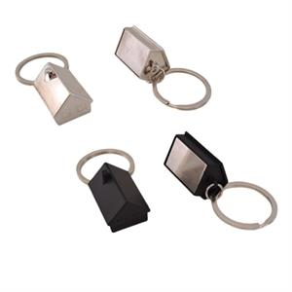 | LLAVERO CASITA EN OFERTA | NEGRO | 367 | LLAVERO
 |  |  | PLATA | 604
GT01 | 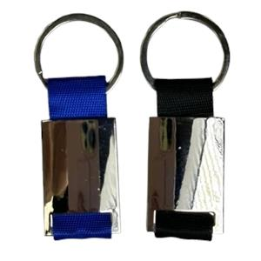 | LLAVERO METALICO EN OFERTA | PLATA/AZUL | 1256 | Llavero metálico ambos lados, para laser. Medidas: 8 x 2.6 cm. Presentación: Bolsa individual transparente.
 |  |  | PLATA/NEGRO | 1
MGP3 | 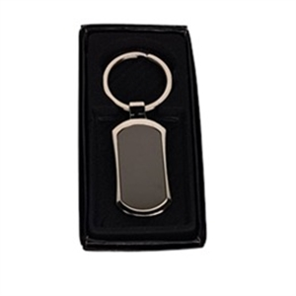 | LLAVERO METALICO_ | GRIS | 1282 | Llavero metálico Presentación: Caja negra Impresión: Láser por los 2 lados
MGP4 | 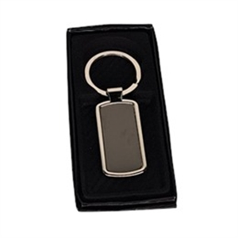 | LLAVERO METALICO . | GRIS | 2195 | Llavero metálico Presentación: Caja negra Impresión: Láser por los 2 lados
CA7 | 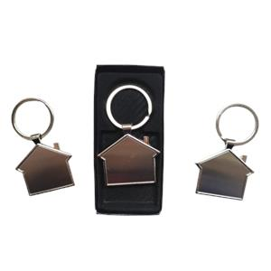 | LLAVERO METALICO - | PLATA | 1491 | LLAVERO METALICO
K3 | 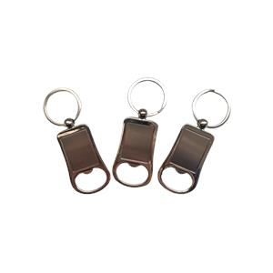 | LLAVERO METALICO 3 | PLATA | 2679 | Llavero metálico destapador Presentación: Cajita negra
K5 | 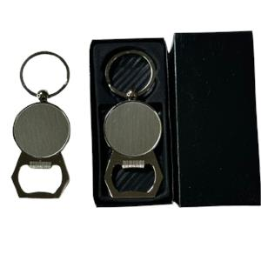 | LLAVERO METALICO DESTAPADOR | PLATA | 3497 | LLAVERO METALICO DESTAPADOR
K7 | 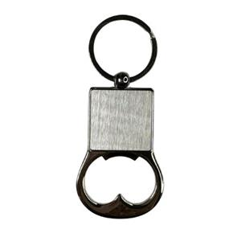 | LLAVERO METALICO DESTAPADOR | PLATA | 502 | LLAVERO METALICO DESTAPADOR Impresión a láser Presentación: Cajita negra individual
K9 | 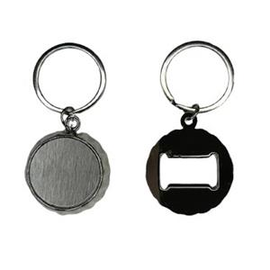 | LLAVERO METALICO DESTAPADOR (INGRESO NUEVO) | PLATA | 3108 | PRODUCTO NUEVO: LLAVERO METALICO DESTAPADOR Incluye: cajita negra individual
MS5 | 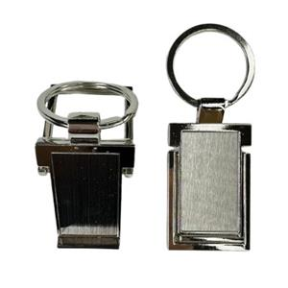 | LLAVERO METALICO | PLATA | 4429 | LLAVERO METALICO PORTACELULAR impresión: láser Presentación: Cajita negra individual
CA9N | 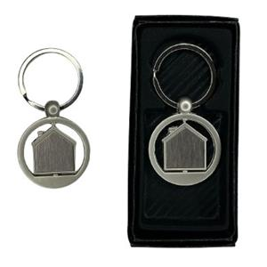 | LLAVERO METALICO | PLATA | 3359 | LLAVERO METALICO
CAC01 | 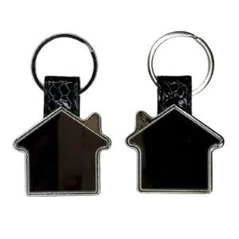 | LLAVERO METALICO | PLATA | 3490 | LLAVERO METALICO
CCC03 | 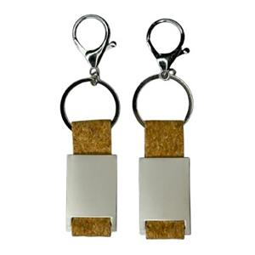 | LLAVERO METALICO | PLATA | 3594 | LLAVERO METALICO
CCM01 | 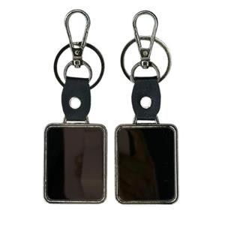 | LLAVERO METALICO | PLATA | 3588 | LLAVERO METALICO
CRM02 |  | LLAVERO METALICO | PLATA | 3590 | LLAVERO METALICO
MV7 |  | LLAVERO CAMIÓN | PLATA | 1923 | LLAVERO
UT2212K |  | LLAVERO CON WINCHA | AMARILLO | 189 | LLAVERO WINCHA Medida de la wincha: 1.5 mt Empaque: bolsita individual transparente
 |  |  | BLANCO | 9639
UT2370 |  | LLAVERO CON WINCHA | AZUL | 25582 | Llavero wincha con nivelador. Medida de wincha: 1 mt Presentación: Bolsita transparente
 |  |  | BLANCO | 18023
 |  |  | NEGRO | 25174
 |  |  | ROJO | 12168
HLP001 |  | LAPICERO PLASTICO CON DESARMADOR | AZUL | 5941 | LAPICERO PLASTICO CON DESARMADOR
 |  |  | NEGRO | 2085
 |  |  | PLATA | 2928
 |  |  | VERDE | 2890
LW-02 |  | LAPICERO PLASTICO CON WINCHA | AZUL | 2260 | LAPICERO PLASTICO CON WINCHA Incluye: Lapicero tinta azul + wincha de 1 mt y +clip sujetador Presentación: Bolsitas transparente individual
 |  |  | NARANJA | 2877
 |  |  | NEGRO | 4178
UT2125 |  | LLAVERO CON WINCHA Y MINI LAPICERO | AZUL | 806 | Llavero con wincha y mini lapicero Medida de la wincha: 1mt Presentación: Bolsita transparente individual
 |  |  | BLANCO | 5259
 |  |  | NEGRO | 1139
UT2356 |  | LLAVERO WINCHA DESARMADOR | AZUL | 284 | Llavero wincha + nivelador+ desarmador Empaque: bolsita transparente individual
 |  |  | BLANCO | 0
 |  |  | NEGRO | 0
UT1123 |  | LLAVERO WINCHA EN FORMA DE LLANTA | NEGRO C/PLATA | 2130 | LLAVERO CON WINCHA EN FORMA DE LLANTA
UT2369 |  | LLAVERO WINCHA LINTERNA DESARMA | BLANCO | 254 | Llavero wincha + linterna+ desarmador
UT2237 |  | WINCHA CON LAPICERO | NEGRO | 5606 | Wincha con lapicero y portanotas Medida de wincha: 2 mt Presentación Cajita individual
UT2237F |  | WINCHA CON LAPICERO | NATURAL | 4025 | Wincha con lapicero y portanotas de fibra de trigo Medida de wincha: 2 mt Contiente: Nivelador, mini notas, lapicero y wincha Presentación Cajita individual
TSA03 |  | TAPASOL | AZUL | 1 | Tapasol Presentación, estuche de tela del mismo color Medidas 140*66 cm Diámetro de círculo: 60 cm
 |  |  | PLATA | 4
 |  |  | ROJO | 1792
LA002 |  | LAPICERO PLASTICO CON LINTERNA | AZUL | 0 | Descripción: Lapicero plástico 4 en 1: LINTERNA +PORTACEULAR + TOUCH + LAPICERO Color de tinta: Azul.
 |  |  | NEGRO | 102
 |  |  | PLATA | 0
 |  |  | ROJO | 1
 |  |  | VERDE | 861
LLAB301 |  | LLAVERO CON MINI LINTERNA | AZUL | 24 | Llavero con linterna bambú Medida: 6.6 cm x 1.3 cm base (la medida no incluye argolla) Empaque: bolsitas transparentes individuales
 |  |  | NEGRO | 4
 |  |  | PLATA | 3
 |  |  | VERDE | 814
LLAP302 |  | LLAVERO CON MINI LINTERNA | AZUL | 5474 | Llavero grueso con linterna a presión Medida: 6.1 cm x 2 cm de base (la medida no incluye argolla) Empaque: Bolsita transparente individual
 |  |  | NEGRO | 1286
 |  |  | PLATA | 824
LLAB202 |  | LLAVERO CON MINI LINTERNA | BAMBU | 2476 | Llavero bambú con linterna Medida: 6.9 cm x 1.4 cm de base (la medida no incluye argolla) Presentación: bolsita transparente individual
LM03P |  | LINTERNA PORTABLE | AZUL | 118 | Linterna portable
 |  |  | PLATA | 7
RD01 |  | DESTAPADOR DE METAL IMANTADO (INGRESO NUEVO) | PLATA | 3205 | PRODUCTO NUEVO: DESTAPADOR DE METAL- DESTAPADOR E IMANTADO Presentacion: bolsita transparente individual

TOMATODOS-MUG
CODIGO | IMAGEN | PRODUCTO | COLOR | STOCK FINAL | DESCRIPCIÓN
UT4532 |  | TOMATODO PLASTICO | NATURAL | 2853 | Medidas: Altura: 17.5 cm Ancho: 5.6 cm Boca Descripción: jarro de fibra de trigo con asa incluida en la tapa para bebidas frías Capacidad: 350 ml. Presentación: Cajita ecológica
 |  |  | ROSADO | 215
 |  |  | TURQUESA | 512
 |  |  | VERDE | 416
UT4577 |  | MUG | NATURAL | 6044 | Medida Aprox. Altura: 16.5 cm Ancho: .7 cm Capacidad: 350 ml Descripción: Fibra deTrigo Presentación del producto: Individual, en caja de cartón ecológico.
 |  |  | ROSADO | 1209
 |  |  | TURQUESA | 1869
 |  |  | VERDE | 2628
JG401 |  | TOMATODO PLASTICO EN OFERTA | ROSADO | 2999 | Medida Aprox. Alt: 19 cm Ancho: 6 cm Capacidad:320 ml aprox Descripción: Fibra de Trigo Presentación del producto: Individual, en caja de cartón ecológico.
 |  |  | TURQUESA | 64
 |  |  | VERDE | 0
JG400 |  | TOMATODO PLASTICO | NATURAL | 4085 | Medida Aprox. Alt: 19 cm Ancho: 6 cm Capacidad: 320 ml aprox Descripción: Fibra de Trigo Presentación del producto: Individual, en caja de cartón ecológico.
6350V |  | TOMATODO VIDRIO | NATURAL | 1667 | Tomatodo Vidrio Empaque: Caja ecológica Medida: 320 ml aprox
 |  |  | TURQUESA | 1099
 |  |  | VERDE | 422
Q34700 |  | TOMATODO PLASTICO | AZUL | 394 | Medidas: 24.5 x 6.5 cm Tomatodo de plastico Capacidad: 750ml Presentación: Cajita blanca
 |  |  | BLANCO MATE | 2302
 |  |  | NEGRO | 1154
 |  |  | ROJO | 2213
6728V |  | TOMATODO DE VIDRIO CON PORTACELULAR | NATURAL | 10432 | Tomatodo fibra de trigo - interior de vidrio con portacelular: Cap:380 Ml. Presentación : Cajita ecológica
Q34703 |  | TOMATODO PLASTICO | AZUL | 4697 | TOMATODO PLÁSTICO PAVONADO Medidas: 25cm alto 7cm diámetro de la base capacidad: 700Ml presentación: caja blanca individual
 |  |  | BLANCO | 59
 |  |  | NEGRO | 38
 |  |  | ROJO | 5
Q35600 |  | TOMATODO PLASTICO | AZUL | 3723 | Tomatodo de plástico de colores y tapa con cinta de color metálico. Capacidad: 600 ml. Medidas: Altura: 23 cm. Diámetro: 6 cm. Tapa (Diámetro): 4cm. Presentación del producto: Individual, caja y bolsa plástica transparente
 |  |  | BLANCO | 3461
 |  |  | NEGRO CLARO | 889
 |  |  | ROJO | 2406
 |  |  | VERDE | 6674
1062-700 |  | TOMATODO PLASTICO | AZUL | 1885 | Tomatodo plástico. Presentación: cajita blanca Capacidad: 750 ml Medidas: Altura: 23 cm. ( desde la base hasta la tapa ) x Diámetro: 7 cm.
 |  |  | NARANJA | 14
 |  |  | NEGRO | 91
 |  |  | ROJO | 2891
 |  |  | TRANSPARENTE | 4119
 |  |  | VERDE | 0

 |  |  | TURQUESA | 3
3066 |  | TOMATODO PLASTICO | AZUL | 3204 | Medidas: 24cm * 7cm Tomatodo de plástico Capacidad: 700 ml Presentación: Cajita blanca
 |  |  | NEGRO | 3452
6000G |  | TOMATODO PLASTICO CON FILTRO | AZUL | 449 | Medidas: 22cm * 6.5 cm TOMATODO PLASTICO CON REFRIGERANTE Capacidad: 700 ml Presentación: Cajita blanca
 |  |  | BLANCO | 3387
 |  |  | NEGRO | 1534
 |  |  | ROJO | 3317
 |  |  | VERDE | 4362
8019-600 |  | TOMADOTO DE ALUMINIO | AMARILLO | 437 | Tomatodo de Aluminio Capacidad: 600ml Empaque: Caja blanca individual Medidas: Altura: 23 cm. ( desde la base hasta la tapa ) x Diámetro: 6.5 cm.
 |  |  | AZUL MATE | 3316
 |  |  | BLANCO | 1531
 |  |  | NEGRO MATE | 3307
 |  |  | PLATA | 5918
 |  |  | ROJO | 2403

 |  |  | ROJO | 934
8071 |  | TOMATODO DE ACERO INOXIDABLE | AZUL | 894 | Medidas: 25 cm x 7 cm Tomatodo de acero inoxidable Capacidad: 750 ml Presentación: Caja blanca
 |  |  | NEGRO | 2216
 |  |  | PLATA | 1998
 |  |  | ROJO | 912
PTKL360 |  | TOMATODO METALICO | BLANCO | 2266 | Tomatodo de acero inoxidable Medida: 17.5 x 6 cm Capacidad: 380 ml Presentación: Cajita blanca PARA SUBLIMAR
8077ZN |  | TOMATODO DE ACERO | NEGRO | 3 | Tomatodo de acero Tapa de acero Presentación: cajita blanca Capacidad: 750ml
 |  |  | PLATA | 326
8091-501 |  | TOMATODO DE ACERO INOXIDABLE PARA SUBLIMAR | BLANCO | 2667 | Medidas: 23. cm * 6.5 cm Tomatodo de acero inoxidable Capacidad: 500 ml Presentación: Cajita blanca
8091-750 |  | TOMATODO DE ACERO INOXIDABLE | AZUL | 2526 | Tomatodo de acero inoxidable Medidas : 26.5 * 6 cm Cap: 750 ml Presentación : Cajita blanca COLOR AZUL Y NEGRO : La tapa viene del mismo color
 |  |  | NEGRO | 3
 |  |  | PLATA | 1992
 |  |  | ROJO | 135
8093-750 |  | TOMATODO DE ACERO INOXIDABLE | BLANCO | 5 | Medidas: 25.5 * 6 cm Tomatodo de acero inoxidable Cap: 750 ml Presentación caja blanca
 |  |  | NEGRO | 1224
 |  |  | PLATA | 1
8091-751 |  | TOMATODO DE ACERO INOXIDABLE PARA SUBLIMAR | BLANCO | 2287 | Medidas : 26.5 * 6 cm Tomatodo de acero inoxidable Cap: 750 ml Presentación : Cajita blanca
BL05 |  | TOMATODO DE VIDRIO (INGRESO NUEVO | NEGRO | 2210 | PRODUCTO NUEVO TOMATODO DE VIDRIO CON TAPA DE BAMBÚ - Capacidad: 600ML Presentación: Cajita blanca
7071 |  | MUG PLASTICO | AZUL | 0 | Medida: 16.5 x 6.5 cm Jarro mug de acero con interior de plástico Tasa y asa plastico negro Capacidad:400 ml aprox Presentación: Cajita blanca
 |  |  | ROJO | 131
8619 |  | MUG | AZUL | 1125 | MUG Capacidad: 440 ml Presentación: Caja blanca individual
 |  |  | BLANCO | 762
 |  |  | NEGRO | 2291
 |  |  | ROJO | 1961
TM789 |  | MUG | AZUL BRILLANTE | 1796 | THERMO MUG MEDIDAS: DIAMENTRO DE LA BASE 6 CM X ALT 12 CM DIAMETRO DE TAPA:7.5CM CAPACIDAD: 320 ML PRESENTACIÓN: CAJITA BLANCA
 |  |  | AZUL MATE | 1
 |  |  | GRIS MATE | 1007
 |  |  | NEGRO MATE | 7875
 |  |  | ROJO | 2507
TM789-1 |  | MUG | BLANCO | 1797 | THERMO MUG PARA SUBLIMAR CAPACIDAD: 320ML PRESENTACIÓN: CAJITA BLANCA
TM075 |  | THERMO MUG | AZUL OSCURO | 2793 | THERMO MUG Capacidad : 500 ml Empaque: Caja individual Medidas: Alto : 17 cm base: 7 cm
 |  |  | NEGRO | 2301
 |  |  | ROJO | 474
TM075-1 |  | THERMO MUG PARA SUBLIMAR | BLANCO | 1521 | THERMO MUG PARA SUBLIMAR Capacidad : 500 ml Empaque: Caja individual Medidas: Alto : 17 cm base: 7 cm
9000-501 |  | THERMO EN OFERTA | AZUL | 334 | Medidas: Alto: 24 cm. Diámetro: 6.5 cm. (Aprox.) Descripción: Thermo metálico sin funda Presentación del producto: Individual, en caja Capacidad: 500 ml
TM061 |  | MUG THERMO | BLANCO | 910 | Mug Thermo Capacidad: 500 ml Medida: 16.8 cm de alto x diámetro de la base 7.7 cm / diámetro de la tapa 8.8 cm Presentación: Caja blanca individual
 |  |  | NEGRO | 0
 |  |  | ROJO | 1225
 |  |  | TURQUESA | 41
TM072 |  | THERMO MUG | NEGRO MATE | 10 | THERMO MUG Capacidad : 500 ml Empaque: Caja individual
 |  |  | PLATA | 296
YL02-550 |  | THERMO MUG | BLANCO | 2490 | THERMO MUG Presentación: cajita blanca
 |  |  | NEGRO | 2226
XS005 |  | THERMO | AZUL | 893 | THERMO Acero inoxidable Capacidad: 550 ML Medida: Alto 22.8 cm (incluye tapa) aprox Base: 7 cm aprox Empaque: Cajita blanca individual
 |  |  | AZUL OSCURO | 1
 |  |  | GRIS | 3209
 |  |  | NEGRO | 6849
 |  |  | ROJO | 289

XS005-1 |  | THERMO PARA SUBLIMAR | BLANCO | 2000 | THERMO PARA SUBLIMAR Acero inoxidable Capacidad: 550 ML Medida: Alto 22.8 cm (incluye tapa) aprox Base: 7 cm aprox Empaque: Cajita blanca individual

